NEW 2018
 |  | ПРАЙС-ЛИСТ

 |  | ДЕМИСЕЗОННЫЕ МОДЕЛИ 2018

 |  | Детская одежда ANGARA kids

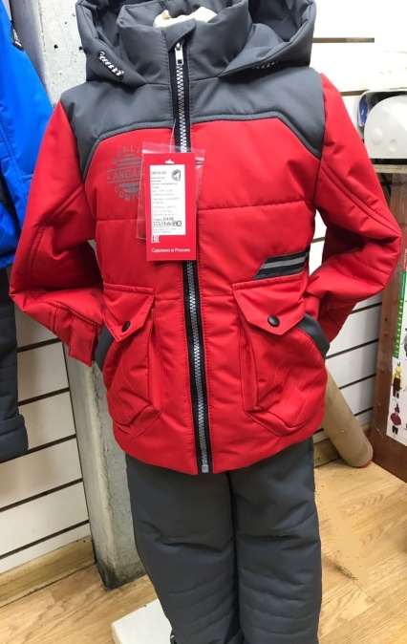
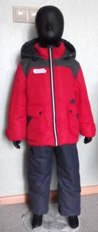
артикул |  | описание | размеры | цена /наличие
SM218-009 | комплект для мальчика демисезон: |  | РЯД 86-116 | 1850 |  | Заказ
куртка+ | верх: | 100% ПЭ, WR, MEMBRANE lamination | красный/т.серый 86 |  |  |  | 0
Полукомби-незон с высокой грудкой |  |  | красный/т.серый 92 |  |  | 0 | 0
 | подкладка: | куртка: хлопок +полиэстер | красный/т.серый 98 |  |  | 0 | 0
 |  | полукомбинезон: полиэстер 100% | красный/т.серый 104 |  |  | 0 | 0
 | утеплитель: | Куртка: термофайбер 150г/м2 | красный/т.серый 110 |  |  | 0 | 0
 |  | полукомбинезон: термофайбер 100г/м2 | красный/т.серый 116 |  |  | 0 | 0
 | произведено в России

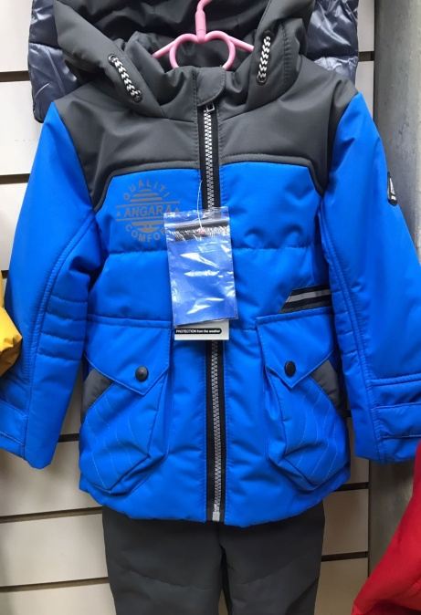
 |  |  |  | КРАСНЫЙ!!!
SM218-009 | комплект для мальчика демисезон: |  | РЯД 86-116 | 1850
куртка+ | верх: | 100% ПЭ, WR, MEMBRANE lamination | т.голубой/т.серый 86 |  | 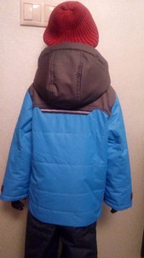 | 0 | 0
Полукомби-незон с высокой грудкой |  |  | т.голубой/т.серый 92 |  |  | 0 | 0
 | подкладка: | куртка: хлопок +полиэстер | т.голубой/т.серый 98 |  |  | 0 | 0
 |  | полукомбинезон: полиэстер 100% | т.голубой/т.серый 104 |  |  | 0 | 0
 | утеплитель: | Куртка: термофайбер 150г/м2 | т.голубой/т.серый 110 |  |  | 0 | 0
 |  | полукомбинезон: термофайбер 100г/м2 | т.голубой/т.серый 116 |  |  | 0 | 0
 | произведено в России

SM218-010 | комплект для мальчика демисезон: |  | РЯД 86-116 | 1850
куртка+ | верх: | 100% ПЭ, WR, MEMBRANE lamination | василек/т.серый 86 |  | 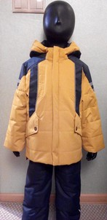 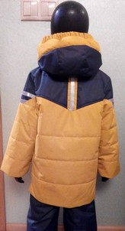 | 0 | 0
Полукомби-незон с высокой грудкой |  |  | василек/т.серый 92 |  |  | 0 | 0
 | подкладка: | куртка: хлопок +полиэстер | василек/т.серый 98 |  |  | 0 | 0
 |  | полукомбинезон: полиэстер 100% | василек/т.серый 104 |  |  | 0 | 0
 | утеплитель: | Куртка: термофайбер 150г/м2 | василек/т.серый 110 |  |  | 0 | 0
 |  | полукомбинезон: термофайбер 100г/м2 | василек/т.серый 116 |  |  | 0 | 0
 | произведено в России

 |  |  |  | ВАСИЛЕК!!!
SM218-010 | комплект для мальчика демисезон: |  | РЯД 86-116 | 1850
куртка+ | верх: | 100% ПЭ, WR, MEMBRANE lamination | красный/серый 86 |  |  | 0 | 0
Полукомби-незон с высокой грудкой |  |  | красный/серый 92 |  |  | 0 | 0
 | подкладка: | куртка: хлопок +полиэстер | красный/серый 98 |  |  | 0 | 0
 |  | полукомбинезон: полиэстер 100% | красный/серый 104 |  |  | 0 | 0
 | утеплитель: | Куртка: термофайбер 150г/м2 | красный/серый 110 |  |  | 0 | 0
 |  | полукомбинезон: термофайбер 100г/м2 | красный/серый 116 |  |  | 0 | 0
 | произведено в России

 |  |  |  | КРАСНЫЙ!!!
SM218-010 | комплект для мальчика демисезон: |  | РЯД 86-116 | 1850
куртка+ | верх: | 100% ПЭ, WR, MEMBRANE lamination | горчица/т.синий 86 |  |  | 0 | 0
Полукомби-незон с высокой грудкой |  |  | горчица/т.синий 92 |  |  | 0 | 0
 | подкладка: | куртка: хлопок +полиэстер | горчица/т.синий 98 |  |  | 0 | 0
 |  | полукомбинезон: полиэстер 100% | горчица/т.синий 104 |  |  | 0 | 0
 | утеплитель: | Куртка: термофайбер 150г/м2 | горчица/т.синий 110 |  |  | 0 | 0
 |  | полукомбинезон: термофайбер 100г/м2 | горчица/т.синий 116 |  |  | 0 | 0
 | произведено в России

 |  |  |  | ГОРЧИЦА!!!
SM218-011 | комплект для мальчика демисезон: |  | РЯД 86-116 | 1850
куртка+ | верх: | 100% ПЭ, WR, MEMBRANE lamination | красный/т.серый 86 |  | 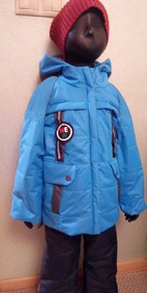 | 0 | 0
Полукомби-незон с высокой грудкой |  |  | красный/т.серый 92 |  |  | 0 | 0
 | подкладка: | куртка: хлопок +полиэстер | красный/т.серый 98 |  |  | 0 | 0
 |  | полукомбинезон: полиэстер 100% | красный/т.серый 104 |  |  | 0 | 0
 | утеплитель: | Куртка: термофайбер 150г/м2 | красный/т.серый 110 |  |  | 0 | 0
 |  | полукомбинезон: термофайбер 100г/м2 | красный/т.серый 116 |  |  | 0 | 0
 | произведено в России

 |  |  |  | КРАСНЫЙ!!!
SM218-011 | комплект для мальчика демисезон: |  | РЯД 86-116 | 1850
куртка+ | верх: | 100% ПЭ, WR, MEMBRANE lamination | т.голубой/т.серый 86 |  |  | 0 | 0
Полукомби-незон с высокой грудкой |  |  | т.голубой/т.серый 92 |  |  | 0 | 0
 | подкладка: | куртка: хлопок +полиэстер | т.голубой/т.серый 98 |  |  | 0 | 0
 |  | полукомбинезон: полиэстер 100% | т.голубой/т.серый 104 |  |  | 0 | 0
 | утеплитель: | Куртка: термофайбер 150г/м2 | т.голубой/т.серый 110 |  |  | 0 | 0
 |  | полукомбинезон: термофайбер 100г/м2 | т.голубой/т.серый 116 |  |  | 0 | 0
 | произведено в России

 |  |  |  | ГОЛУБОЙ!!!
 |  | Детская одежда ANGARA kids

 | комплект для мальчика демисезон:
куртка+ | верх: | 100% ПЭ, WR, MEMBRANE lamination |  |  |  | 0 | 0
Полукомби-незон с высокой грудкой |  |  |  |  |  | 0 | 0
 | подкладка: | куртка: хлопок +полиэстер |  |  |  | 0 | 0
 |  | полукомбинезон: полиэстер 100% |  |  |  | 0 | 0
 | утеплитель: | Куртка: термофайбер 150г/м2 |  |  |  | 0 | 0
 |  | полукомбинезон: термофайбер 100г/м2 |  |  |  | 0 | 0
 | произведено в России

 | комплект для мальчика демисезон:
куртка+ | верх: | 100% ПЭ, WR, MEMBRANE lamination |  |  |  | 0 | 0
Полукомби-незон с высокой грудкой |  |  |  |  |  | 0 | 0
 | подкладка: | куртка: хлопок +полиэстер |  |  |  | 0 | 0
 |  | полукомбинезон: полиэстер 100% |  |  |  | 0 | 0
 | утеплитель: | Куртка: термофайбер 150г/м2 |  |  |  | 0 | 0
 |  | полукомбинезон: термофайбер 100г/м2 |  |  |  | 0 | 0
 | произведено в России

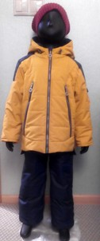
013_KRABI | комплект для мальчика демисезон: |  | РЯД 86-116 | 1850
куртка+ | верх: | 100% ПЭ, WR, MEMBRANE lamination | горчица/т.серый 86 |  | 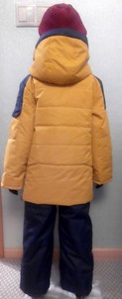 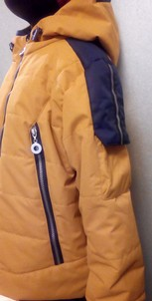 | 0 | 0
Полукомби-незон с высокой грудкой |  |  | горчица/т.серый 92 |  |  | 0 | 0
 | подкладка: | куртка: хлопок +полиэстер | горчица/т.серый 98 |  |  | 0 | 0
 |  | полукомбинезон: полиэстер 100% | горчица/т.серый 104 |  |  | 0 | 0
 | утеплитель: | Куртка: термофайбер 150г/м2 | горчица/т.серый 110 |  |  | 0 | 0
 |  | полукомбинезон: термофайбер 100г/м2 | горчица/т.серый 116 |  |  | 0 | 0
 | произведено в России

 |  |  | ГОРЧИЦА!!!
 | комплект для мальчика демисезон: |  |  | 1850
куртка+ | верх: | 100% ПЭ, WR, MEMBRANE lamination |  |  | 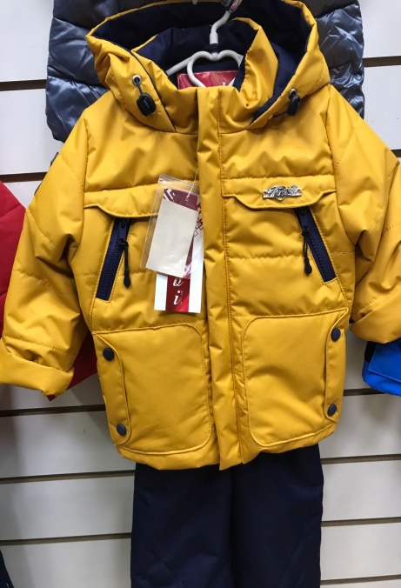 | 0 | 0
Полукомби-незон с высокой грудкой |  |  |  |  |  | 0 | 0
 | подкладка: | куртка: хлопок +полиэстер |  |  |  | 0 | 0
 |  | полукомбинезон: полиэстер 100% |  |  |  | 0 | 0
 | утеплитель: | Куртка: термофайбер 150г/м2 |  |  |  | 0 | 0
 |  | полукомбинезон: термофайбер 100г/м2 |  |  |  | 0 | 0
 | произведено в России

 | комплект для мальчика демисезон: |  |  | 1850
куртка+ | верх: | 100% ПЭ, WR, MEMBRANE lamination |  |  | 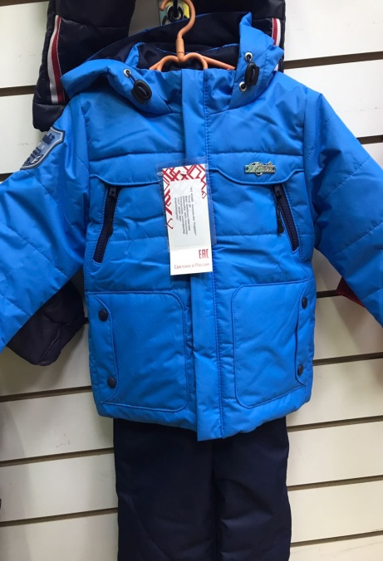 фото нет | 0 | 0
Полукомби-незон с высокой грудкой |  |  |  |  |  | 0 | 0
 | подкладка: | куртка: хлопок +полиэстер |  |  |  | 0 | 0
 |  | полукомбинезон: полиэстер 100% |  |  |  | 0 | 0
 | утеплитель: | Куртка: термофайбер 150г/м2 |  |  |  | 0 | 0
 |  | полукомбинезон: термофайбер 100г/м2 |  |  |  | 0 | 0
 | произведено в России

012_KRABI | комплект для мальчика демисезон: |  | РЯД 86-116 | 1850
куртка+ | верх: | 100% ПЭ, WR, MEMBRANE lamination | красный/т.синий 86 |  | 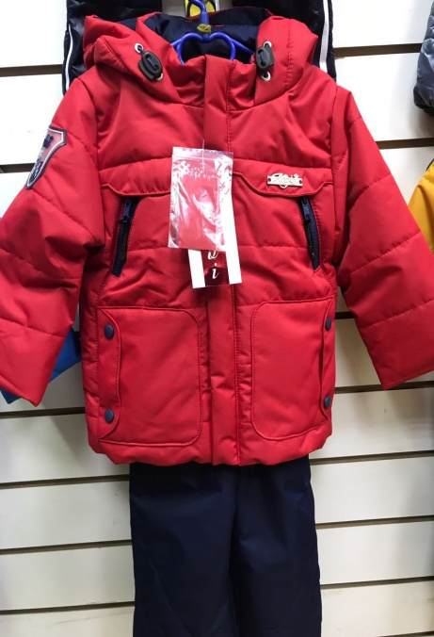 | 0 | 0
Полукомби-незон с высокой грудкой |  |  | красный/т.синий 92 |  |  | 0 | 0
 | подкладка: | куртка: хлопок +полиэстер | красный/т.синий 98 |  |  | 0 | 0
 |  | полукомбинезон: полиэстер 100% | красный/т.синий 104 |  |  | 0 | 0
 | утеплитель: | Куртка: термофайбер 150г/м2 | красный/т.синий 110 |  |  | 0 | 0
 |  | полукомбинезон: термофайбер 100г/м2 | красный/т.синий 116 |  |  | 0 | 0
 | произведено в России

 |  |  |  | Красный!!!

